Ecommerce
Crecimiento E-Commerce. 2021 vs. 2019
Muebles, material de construcción y electrónica | 201.40%
Comida y bebidas | 170.80%
Material de construcción, jardinería y suministros | 105.20%
Mercancías generales | 77.50%
Deportes e instrumentos de música | 70.10%

Compras online según la renta mensual

< 900 € | 63.60%
900 - 1.599 € | 76.20%
1.600 - 2.499 € | 83.60%
2.500 - 2.999 € | 87.80%
> 3.000 € | 89.60%

Métodos de envío preferentes
Envío a domicilio | 92.15%
Puntos de recogida | 21.25%
Recogida en tienda | 16.40%
Taquillas | 5.77%

 | UPS | Amazon | FedEx | USPS
2019 | 4.4 | 1.9 | 2.7 | 6.2
2020 | 4.9 | 4.2 | 3.3 | 7.3
2021 |  |  |  | 7.6

Volumen de negocio (2º trimestre, 2021)
Volumen e commerce 2º trim. 2021 | 13661
Prendas de vestir | 8.4%
Hipermercados y tiendas de alimentación | 3.9%
Grandes almacenes | 3.3%
Restaurantes | 3.2%

Volumen de transacciones (2º trimestre, 2021)
Nº transacciones e commerce 2º trim. 2021 | 279
Grandes Almacenes | 8.4%
Restaurantes | 7.2%
Prendas de vestir | 6.2%
Hipermercados, supermercados y tiendas de alimentación | 2.3%

Volumen por transacción (2º trimestre, 2021)
Volumen/transacción
Hipermercados y tiendas de alimentación | € 83.03
Prendas de vestir | € 66.34
Restaurantes | € 21.76
Grandes almacenes | € 19.24

Food delivery HootSuite 2021 January

Porcentage de usuarios de internet entre 16 y 64 años que han usado un servicio de comida a domicilio en el último mes (Enero 2021)
Column1 | Column2
Francia | 26.50%
Alemania | 28.90%
Portugal | 39.00%
Canada | 40.10%
España | 43.20%
Australia | 45.30%
USA | 45.30%
UK | 45.50%
Irlanda | 48.60%
Todo el mundo | 55.50%
India | 58.10%
China | 66.40%

Specs. UAVs
Característica | Albatross | MATTERNET M2 | ACSL Drone | Workhorse Horsefly | Songbird 60 | Songbird 100 | Songbird 150 | Wingcopter 198 | Wing Drone * | LY-FH20 | DeltaQuad
Tipo (Fixed-Wing / Multirotor / Combinado) | Fixed Wing | Multirotor | Multirotor | Multirotor | Híbrido | Híbrido | Híbrido | Híbrido | Híbrido | Híbrido | Híbrido
Dimensiones máximas (cm) |  | 128x128x26 | 117.3x106.7x65.4 |  |  |  |  | 65 x 198 x 152 | 130x100x? | 1400x2600x260 | 235x90x17
MTOW (kg) | 10 | 11.5 | 9.82 | 14.92 | 9,5 | 10.8 | 14 | 25 | 6.4 | 8.5 | 6.2
Máxima carga de Pago -MPL (kg) | 2-4.4 | 2 | 2.75 |  | 1 | 2 | 4.4 | 5 | 1.2 | 2 | 1.2
Materiales |  |  |  |  | Material compuesto de fibra de vidrio/carbono | Material compuesto de fibra de vidrio/carbono | Material compuesto de fibra de vidrio/carbono |  |  | Mat. Compuesto de Fibras de Carbono
Velocidad Crucero (km/h) | 64.8-144 | 36 | 36 | 74 (max) | 57.6 - 90 | 57.6 - 108 | 61.2 - 115.2 | MR: 5 m/s FW: 100.8 | 104.4 | 80 | 60-90
Tiempo de Vuelo con MPL (min) |  | 15-30 | 29 (sin PL) | MPL: 25 Empty: 50 | 30 | 45 | MPL: 45 Typical: 90 | MR: 15 FW: 90 |  | (90 pero es el maximo) | 110
Alcanze (km) | 100 | 20 con 1kg de PL | - |  | <60 | 90 | 110 |  | 20 | 100 | 100
Altitud máxima de vuelo (m) |  | 120 (Regulación) | 150 (Regulation) |  | 2700 | 2000 | 5000
Baterias |  | Iones Litio | 12aH (X2) lIpO 6s | 40,000 mAh | LiPo 6s 22,000 |  |  | Li Ion 10 kg / 814x2 Wh |  |  | 1.7 / LiPo 4s / 23Ah
Velocidad del viento resistida en crucero (m/s) |  | 12 | 10 |  |  |  |  | 15 |  |  | 14
Tiempo de carga completa (min) | Up to 4h |  |  |  | 12 | 14 | 15 | 90
Precio ($) | 8973 |  |  |  |  |  |  |  |  |  | 9999 - 18.000 €
Autónomo | SI | SI | SI |  |  |  |  |  |  |  | NO
Runway | 15.24 m | - | -
Características adicionales |  |  | BVLOS

* Datos proporcionados para una determinada carga de pago (1.2 kg)

 |  |  |  |  |  |  |  | Paper | MTOW | PL | Vel. Crucero | Alcance | Energía (J/m) | Tipo | Comentarios
Batteries charging |  | Capacity (mAh) | Time (min) |  |  |  |  | Kirschstein 2020 | 14.5 | 2.5 | 80 | 9 | 131.5 | Multi-Rotor | Ioncluye 5 minutos de hovering
DJI Mavic 3 |  | 5000 | 96 |  |  |  |  | Xu 2017 | 27.25 | 2.3 | 80 |  | 168 | Híbrido

For Wingcopter 198

PL | Flight Time (min) | Alcance (km)
0 | 60 | 95
1 | 55 | 85
2 | 50 | 80
3 | 45 | 75
4 | 40 | 70
5 | 35 | 65

https://censystech.com/sentaerobvlos/

Dron | MTOM (kg) | MPL (kg) | FT (min) | FT MPL (min) | Baterías (mAh) | Tipo batería | Energía (Wh) | Max. Speed | Price
DJI M200 (TB50) | 6.14 | 2.34 | 27 | 13 | 8560 | LiPo 6s | 195.16 | 82.8
DJI M200 (TB55) | 6.14 | 1.61 | 38 | 24 | 15320 | LiPo 6s | 349.2 | 82.8
DJI M300 RTK | 9 | 0.93 | 55 |  | 9920 | LiPo 2S + Li-ion | 37.39 (LiPo) | 82.8
DJI M600 PRO (TB47S) | 15.5 | 6 | 32 | 16 | 27000 | LiPo 6s | 599.4 | 65
DJI M600 PRO (TB48S) | 15.5 | 5.5 | 38 | 18 | 34200 | LiPo 6s | 779.76 | 65 | 4,900.00 €
Sentaero BVLOS

Batteries
Precio vs. Capacidad. LiPo 6s
 |  |  | Wh (mAh*V/1000)

Bateria | Precio ($) | Tipo batería | Almacenamiento (mAh) | Web
Inspire 2 TB50 Intelligent Flight Battery | 179 | LiPo 6s | 4280 | www.dji.com
Matrice 600 Series TB48S Intelligent Flight Battery | 245 | LiPo 6s | 5700 | www.dji.com
LiPo 5450 Battery Pack | 240 | LiPo 6s | 5450 | https://www.maxamps.com/products/lipo-5450mah-packs
YOWOO 6S - Batería de grafeno 6000mAh 100C 22.2V Lipo | 121 | LiPo 6s | 6000 | www.yoowooo.com
HRB 6S 6000mAh 22.2V Lipo batería 50C EC5 | 100 | LiPo 6s | 6000 | HRB
Tattu 4500 | 108 | LiPo 6s | 4500 | TATTU
LiPo 12000XL Battery Pack | 600 | LiPo 6s | 12000 | https://www.maxamps.com/
LiPo 6500 6S 22.2v Dual Core Battery Pack | 336 | LiPo 6s | 6500 | https://www.maxamps.com/
Graphene LiPo 5200 6S 22.2v RC Battery Pack | 240 | LiPo 6s | 5200 | https://www.maxamps.com/
LiPo 9000XL 6S2P 22.2v Battery Pack | 360 | LiPo 6s | 9000 | https://www.maxamps.com/
Tattu 9000 | 180 | LiPo 6s | 9000 | https://rc-innovations.es/
Desire power V8 Series 6s 10000mAh 20C | 183 | LiPo 6s | 10000 | https://rc-innovations.es/
ZYE high density solid state battery 6000 | 60 | LiPo 6s | 6000 | http://zyepower.com/
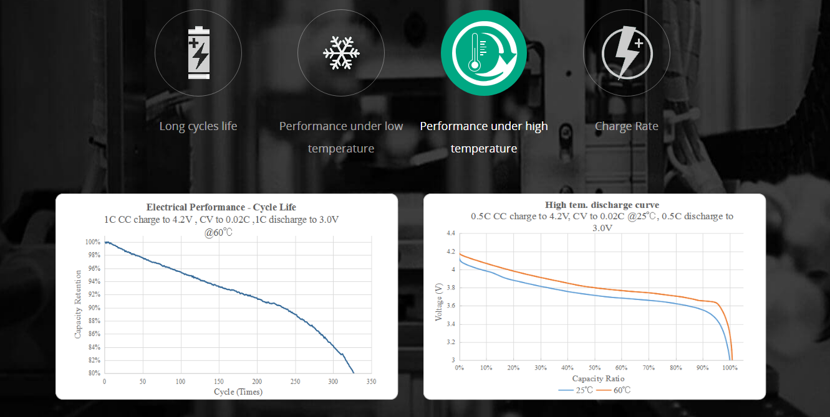

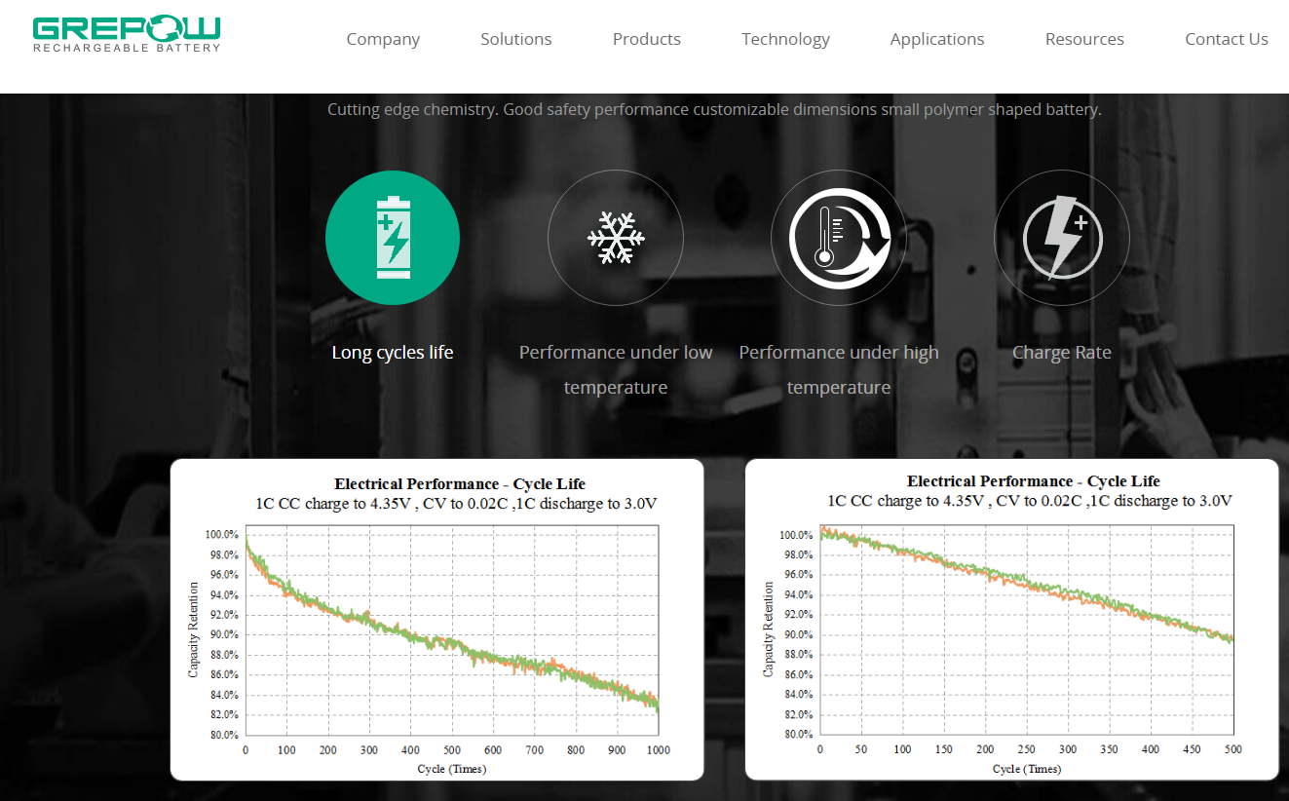

Bateria | Precio ($) | Tipo batería | Almacenamiento (mAh) | Web
LiPo 12000XL Battery Pack | 400 | LiPo 4s | 12000 | https://www.maxamps.com/
Tattu 5200 | 63 | LiPo 4s | 5200 | TATTU
LiPo 5450 Battery Pack | 165 | LiPo 4s | 5450 | https://www.maxamps.com/
LiPo 6500 4S 14.8v Dual Core Battery Pack | 224 | LiPo 4s | 6500 | https://www.maxamps.com/
LiPo 9000XL 4S2P 14.8v Battery Pack | 240 | LiPo 4s | 9000 | https://www.maxamps.com/
Venom 14.8V 5000mAh 4S 50C FLY LiPo Battery: UNI 2.0 Plug | 130 | LiPo 4s | 5000 | https://www.horizonhobby.com/
Spektrum 14.8V 5000mAh 4S 30C Smart LiPo Battery: IC5 | 90 | LiPo 4s | 5000 | https://www.horizonhobby.com/
GoldSeries Graphene lipo Hardcase with EC5 and XT90 Plug for Rc 1/8 1/10 Buggy Truck Car Off-Road Drone | 124 | LiPo 4s | 6500 | https://dxf-hobby.store/
HRB 4S 6000 mAh 14.8 V 50C batería Lipo | 70 | LiPo 4s | 6000 | www.yoowooo.com
HOOVO 4S Lipo batería 14.8V 6200mAh 80C batería RC EC5 | 99 | LiPo 4s | 6200 | HOOVO
Batería de repuesto Lipo de 8050 mAh 14.8 V | 130 | LiPo 4s | 8050 | www.gifipower.com
ZYE high density solid state battery 6000 | 50 | LiPo 4s | 6000 | http://zyepower.com/

DeltaQuad LiPo | 499 | LiPo 4s | 23000 | DELTAQUAD
Capacidad vs. Ciclos. Baterias LiPo
Batería |  | Ciclos | Capacidad
http://www.honcell.com |  | 500 | 60%
 |  | 0 | 100%
https://www.lipobattery.us/ |  | 500 | 80%
 |  | 0 | 100%
https://www.farnell.com |  | 300 | 80%
 |  | 0 | 100%
https://uk.rs-online.com |  | 300 | 80%
C(%) = -0.0006·Ciclos + 0.9923
 |  | 0 | 100%
https://www.grepow.com/ |  | 325 | 80%
 |  | 0 | 100%
https://www.lipolbattery.com/ |  | 500 | 80%
 |  | 0 | 100%
http://www.honcell.com |  | 500 | 92%
 |  | 0 | 100%
http://www.honcell.com (Proporcionadas por sales dep.) |  | 500 | 80%
 |  | 0 | 100%
https://www.spardbattery.com/general-lithium-polymer-battery |  | 500 | 78%

Consumo+Noise
Fase de vuelo | A procedure for power consumption estimation of multi-rotor unmanned aerial vehicle | A procedure for power consumption estimation of multi-rotor unmanned aerial vehicle
 | 35kg/¿velocidad?
 | Energía específica (J/kg·s) | Energía específica (J/kg·s) | Energía específica (J/kg·s) | Energía específica (J/kg·s) | Energía específica (J/kg·s)
Despegue | 154.02597403
Hover | 134.02597403
Crucero | 68.085714286
Aterrizaje | 78.571428571

h | r | d | I(dB)
7.50 | 15.80 | 17.49 | 79.90
7.50 | 9.10 | 11.79 | 79.60
7.50 | 5.30 | 9.18 | 82.70
7.50 | 2.50 | 7.91 | 84.40
7.50 | 0 | 7.50 | 85.3

Macro Drones
Previsión del Mercado de los Drones
Drone Market Forecast
2020 | 20.9
2021 | 26.3
2022 | 30.4
2023 | 33.8
2024 | 36.8
2025 | 39.3
2026 | 41.3

